Sheet1
入库清单 |  |  |  |  | 箱单信息
深圳地址新地址 超光速国际物流外库，新地址： 广东省东莞市凤岗镇五联村科研路9号 收件人（CZ3187） 18922869479 |  |  | 客户代码:CZ3187
 |  |  | 运输方式:TIR卡航

 |  |  | CZ3187-0608-17

序号 | 产品信息 | 外箱箱唛 |  | 数量 | 图片 | 重量 | 体积 | 产品名 | 材质
1 | 33645-Y07U0003-B01 玩具收纳盒 申购：PR2606080147 | CZ3187-0608-17-1 |  | 5 | 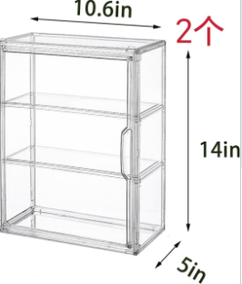 | 92 | 0.44 | 玩具收纳盒 | 亚克力
 |  | CZ3187-0608-17-2 |  | 5
 |  | CZ3187-0608-17-3 |  | 5
 |  | CZ3187-0608-17-4 |  | 5
 |  | CZ3187-0608-17-5 |  | 5
 |  | CZ3187-0608-17-6 |  | 5
 |  | CZ3187-0608-17-7 |  | 5
 |  | CZ3187-0608-17-8 |  | 5
2 | 41316-Y07U0001-A01 集装箱手办盒 申购：PR2606080148 | CZ3187-0608-17-9 |  | 10 | 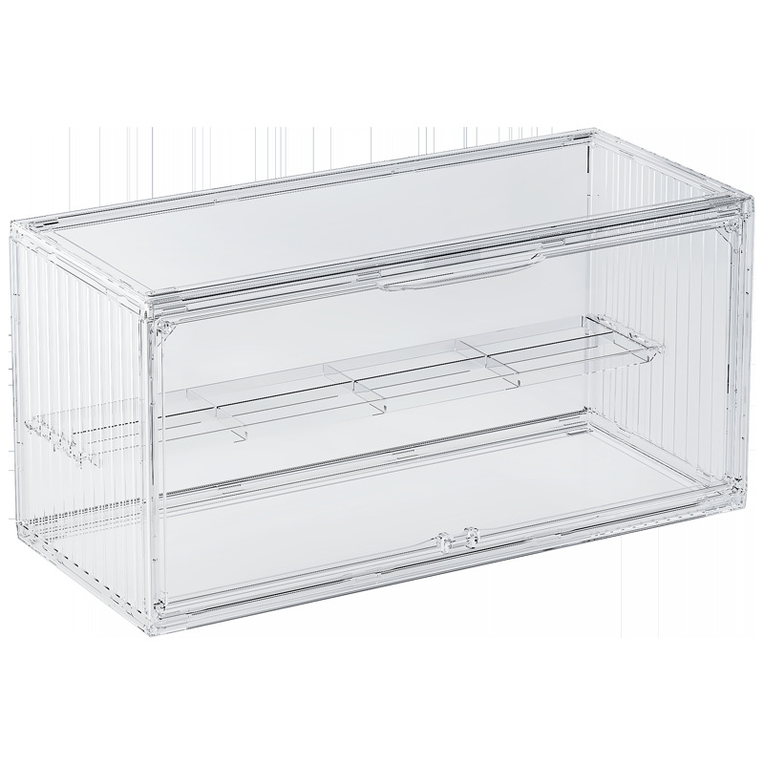 | 26.1 | 0.09 | 集装箱手办盒 | 亚克力
 |  | CZ3187-0608-17-10 |  | 10
 |  | CZ3187-0608-17-11 |  | 10

 |  |  |  |  |  | 总重量 | 总体积 | 密度
 |  |  |  |  |  | 118.1 | 0.53 | 222.83

